Table des matières

Direction générale des affaires institutionnelles
et des communes (DGAIC)
Direction des finances communales

TABLE DES MATIÈRES
1- Bilan - Actif
2 - Bilan - Passif
3 - Compte de résultats - Charges
4 - Compte de résultats - Revenus
5 - Compte des investissements - Dépenses
6 - Compte des investissements - Recettes
9 - Comptes de clôture
Classification fonctionnelle

Dernière mise à jour: avril 2026

Aide
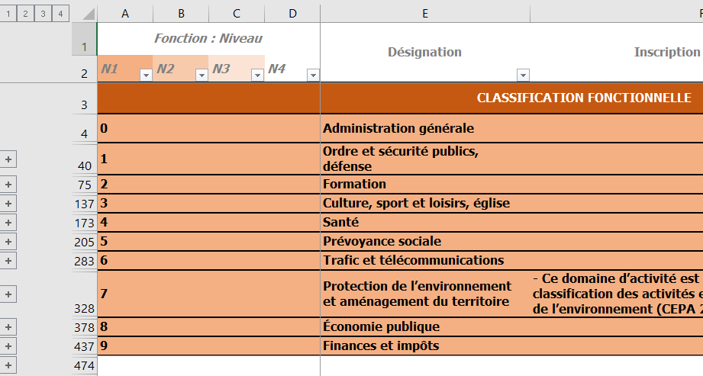
Aide |  | Retour à la table des matières

Recherche par mots clés possible dans chacun des fichiers grâce au raccourci [Ctrl] et [F].
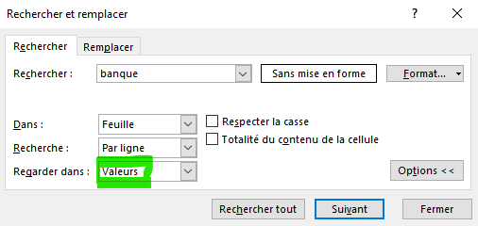

Trois méthodes pour visualiser les comptes au niveau de positions souhaitées

 | A. Choisissez le niveau de positions 1 / 2 / 3 / 4 grâce au groupage

 | B. Voir plus ou moins de détails avec les + et -

 | C. Choisissez le niveau de positions 1 / 2 / 3 / 4 grâce aux filtres

